Hoja1
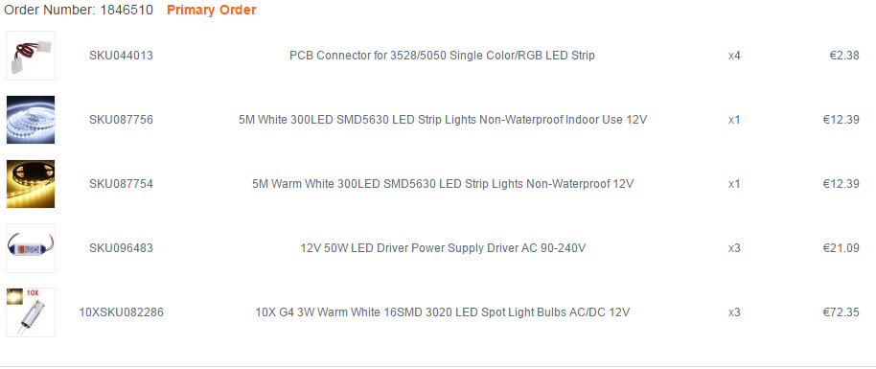

 | 2.38
 | 12.39
 | 12.39
 | 14.06
 | 24.12
 | 7.07
 | 2.31
 | 74.72

Total:€112.01

Hoja2
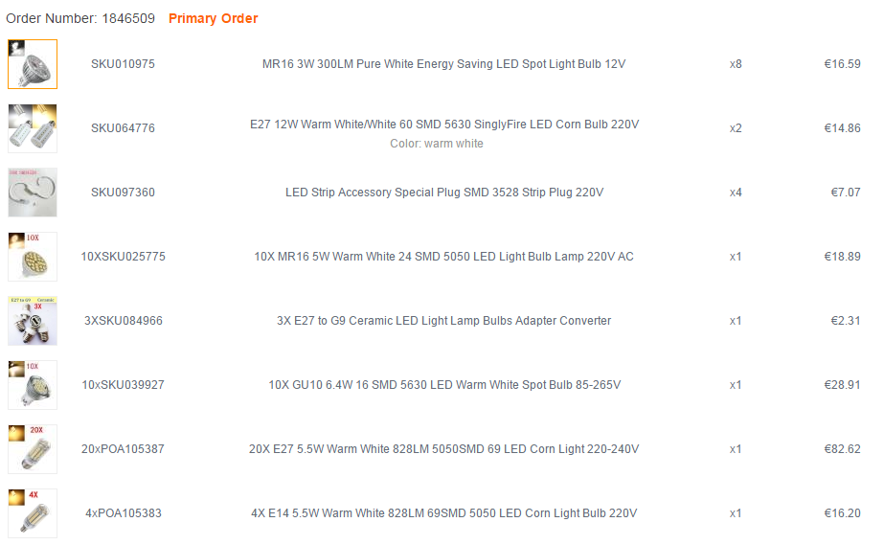

 | * |  |  | Mario | 17

 | * |  |  | Ramon | 14.86

 | Xentregado

 | Xentregado

 | Xentregado

 | * |  |  | ramon | 29

* | * | 16 | 4.131 | Mario | 66.096
 |  | 4 | 4.131 | Ramon | 16.524

 | * |  |  | Mario | 16.2

